Hoja1
ID: | CU-01
 | Visualizacion Producto en Stock
ACTORES: | Usuario
DESCRIPCION | Este caso de uso permite a los usuarios registrar un producto nuevo en el inventario de forma individual.
PROCESO | *El usuario inicia sesión en el sistema. *El sistema muestra una lista de productos en stock, permitiendo al usuario filtrar por estado si lo desea.
PRECONDICIONES | El usuario ha iniciado sesión en el sistema.
POSTCONDICIONES | El usuario puede ver la lista de productos en stock.
URGENCIA | Media
FRECUENCIA ESPERADA | Alta
RENDIMIENTO | El sistema debe mostrar la lista de productos en stock de manera eficiente, incluso cuando hay una gran cantidad de productos.
IMPORTANCIA | Alta

ID: | CU-02
 | Registrar Porducto Nuevo al Stock (Individual)
ACTORES: | Usuario
DESCRIPCION | Este caso de uso permite a los usuarios visualizar los productos en stock, organizados por estado (buenos, defectuosos, etc.).
PROCESO
PRECONDICIONES | El usuario ha iniciado sesión en el sistema.
POSTCONDICIONES | El usuario puede ver la lista de productos en stock.
URGENCIA | Media
FRECUENCIA ESPERADA | Alta
RENDIMIENTO | El sistema debe permitir el registro de productos de manera rápida y eficiente.
IMPORTANCIA | Alta

ID: | CU-03
 | Registrar Producto Nuevoal Stock (Masivo)
ACTORES: | Usuario
DESCRIPCION | Este caso de uso permite a los usuarios registrar múltiples productos nuevos en el inventario de forma masiva.
PROCESO | El usuario inicia sesión en el sistema. El usuario selecciona la opción de registrar productos masivamente. El sistema permite al usuario cargar un archivo CSV u otro formato con los detalles de los productos a registrar. El sistema procesa el archivo y agrega los productos al inventario.
PRECONDICIONES | El usuario ha iniciado sesión en el sistema.
POSTCONDICIONES | El usuario puede ver la lista de productos en stock.
URGENCIA | Media
FRECUENCIA ESPERADA | Alta
RENDIMIENTO | El sistema debe mostrar la lista de productos en stock de manera eficiente, incluso cuando hay una gran cantidad de productos.
IMPORTANCIA | Alta

ID: | CU-04
 | Registrar Salida del Producto
ACTORES: | Usuario
DESCRIPCION | Este caso de uso permite a los usuarios registrar la salida de un producto del inventario.
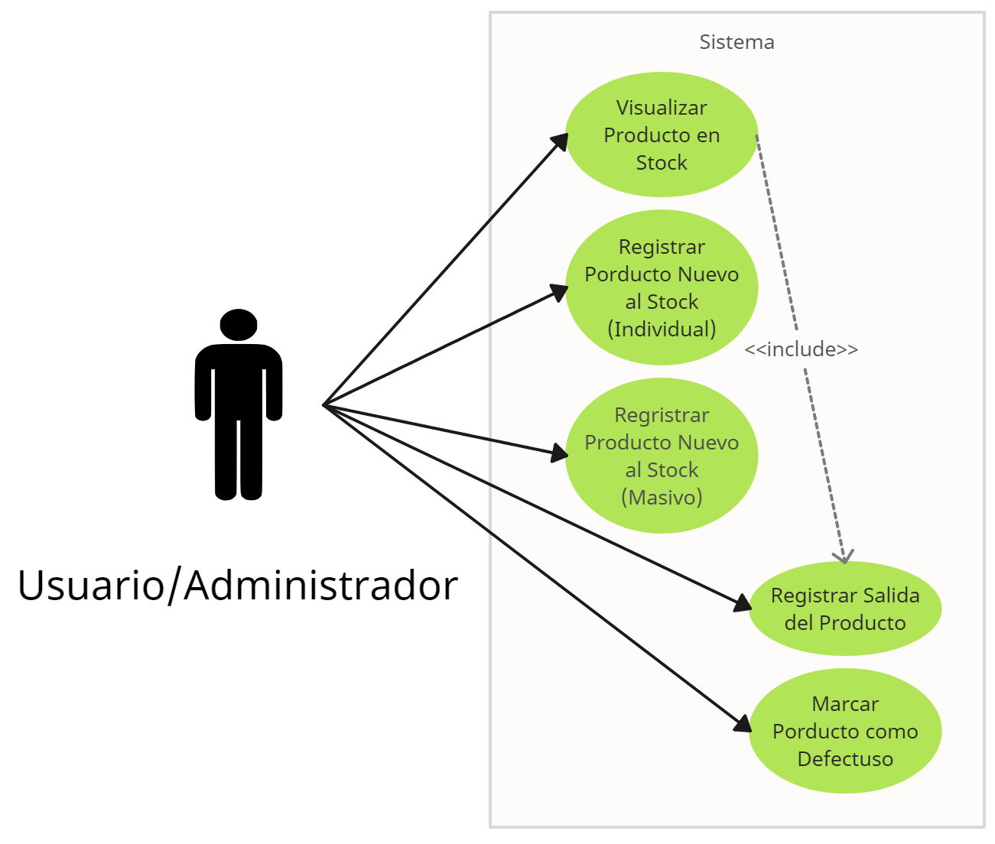
PROCESO | El usuario inicia sesión en el sistema. El usuario selecciona la opción de registrar salida de producto. El sistema muestra una lista de productos disponibles en stock. El usuario selecciona el producto que desea registrar como salida. El sistema solicita información adicional, como la cantidad de productos a retirar y el destino. El usuario proporciona la información requerida. El sistema actualiza el inventario restando la cantidad registrada como salida.
PRECONDICIONES | El usuario ha iniciado sesión en el sistema y hay productos disponibles en stock.
POSTCONDICIONES | Se registra la salida del producto y se actualiza el inventario.
URGENCIA | Alta
FRECUENCIA ESPERADA | Media
RENDIMIENTO | El sistema debe permitir el registro de salidas de manera eficiente.
IMPORTANCIA | Alta

ID: | CU-05
 | Marcar Producto como Defectuoso
ACTORES: | Usuario
DESCRIPCION | Este caso de uso permite a los usuarios marcar un producto como defectuoso en el inventario.
PROCESO | El usuario inicia sesión en el sistema.El usuario selecciona la opción de marcar producto como defectuoso.El sistema muestra una lista de productos disponibles en stock.El usuario selecciona el producto que desea marcar como defectuoso.El sistema permite al usuario ingresar detalles sobre la razón de la marcación.El usuario proporciona la información requerida.El sistema actualiza el estado del producto a "defectuoso".
PRECONDICIONES | El usuario ha iniciado sesión en el sistema y hay productos disponibles en stock.
POSTCONDICIONES | El producto se marca como defectuoso en el inventario.
URGENCIA | Media
FRECUENCIA ESPERADA | Baja
RENDIMIENTO | El sistema debe permitir la marcación de productos como defectuosos de manera eficiente.
IMPORTANCIA | Alta

